Menu
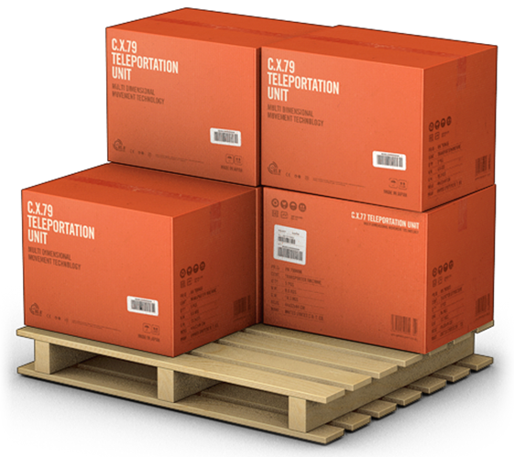
GERENCIADOR DE ESTOQUES
MENU
LANÇAMENTOS
RELATÓRIOS

Lançamentos
GERENCIADOR DE ESTOQUES
MENU
LANÇAMENTOS
RELATÓRIOS

Registro Diário de Movimentação |  |  | P01 | P01 - Detalhameto do Dia |  |  | 2018-10-06
Dia | Entrada | Saída | Saldo | Número | Entrada | Saída | Saldo
2018-10-01 |  |  | 950 | 1 | 249 |  | 249
2018-10-02 |  | 200 | 750 | 2 | 600 |  | 849
2018-10-03 |  | 250 | 500 | 3 |  | 25 | 824
2018-10-04 |  | 95 | 405 | 4 |  | 39 | 785
2018-10-05 |  | 156 | 249 | 5 |  | 10 | 775
2018-10-06 | 600 | 289 | 560 | 6 |  | 75 | 700
2018-10-07 |  | 245 | 315 | 7 |  | 95 | 605
2018-10-08 |  | 123 | 192 | 8 |  | 45 | 560
2018-10-09 |  | 45 | 147 | 9 |  |  | 560
2018-10-10 |  | 79 | 68 | 10 |  |  | 560
2018-10-11 | 600 | 92 | 576 | 11 |  |  | 560
2018-10-12 |  | 235 | 341 | 12 |  |  | 560
2018-10-13 |  | 341 | 0 | 13 |  |  | 560
2018-10-14 | 200 | 123 | 77 | 14 |  |  | 560
2018-10-15 |  | 50 | 27 | Total | 849 | 289 | 560

Relatórios
GERENCIADOR DE ESTOQUES
MENU
LANÇAMENTOS
RELATÓRIOS

Evolução Mensal do Estoque |  |  |  |  |  | 2017 | 2017
Mês | P01 | P02 | P03 | P04 | P05 | P06 | Média
Janeiro | 187 | 261 | 396 | 727 | 602 | 900 | 512 | 512 | 512
Fevereiro | 767 | 51 | 379 | 81 | 552 | 89 | 320 | 320 | 320
Março | 584 | 658 | 641 | 610 | 120 | 401 | 502 | 502 | 502
Abril | 800 | 63 | 139 | 82 | 247 | 524 | 309 | 309 | 309
Maio | 155 | 171 | 63 | 980 | 351 | 85 | 301 | 301 | 301
Junho | 452 | 471 | 915 | 462 | 950 | 775 | 671 | 671 | 671
Julho | 52 | 708 | 363 | 717 | 824 | 904 | 595 | 595 | 595
Agosto | 975 | 250 | 143 | 303 | 847 | 292 | 468 | 468 | 468
Setembro | 705 | 854 | 786 | 65 | 416 | 574 | 567 | 567 | 567
Outubro | 369 | 656 | 582 | 628 | 741 | 246 | 537 | 537 | 537
Novembro | 84 | 199 | 214 | 20 | 340 | 772 | 272 | 272 | 272
Dezembro | 982 | 409 | 97 | 355 | 589 | 607 | 507 | 507 | 507

Legenda |  | Máximo: | 900 |  |  |  | Legenda |  | =
<= 100 |  | Mínimo: | 100 |  |  |  | <= 320 | < e <= 550 | > 550
> 900

